a
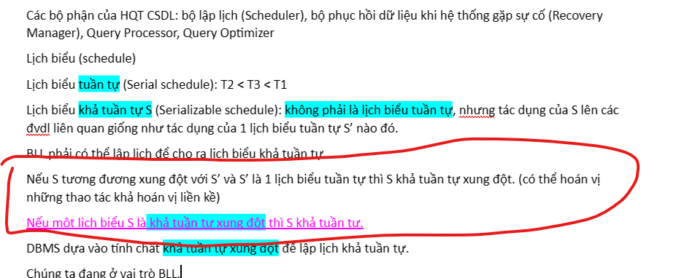
xl1(A); r1(A); xl2(A); w2(A); rl1(B); r1(B); xl2(B); r2(B); rl3(A); r3(A); rl4(B); r4(B); wl3(B); w3(B); w1(A); un1(A); un1(B); w2(B); un2(A); un2(B); un3(A); un3(B); un4(B)
B1. Tạo các đỉnh cho đồ thị
B2. Tạo các cặp cạnh Ti-Tj sao cho Ti,Tj truy xuất đến cùng 1 đvdl và trong chúng có ít nhất 1 hành động GHI
Nếu đồ thị có chu trình thì S KHÔNG KHẢ TUẦN TỰ XUNG ĐỘT
T1
T2
S
 | T1 | T2 | T3 | T4
 | xl1(A)
 | r1(A);
 |  | xl2(A);
 |  | w2(A);
 | rl1(B);
 |  | xl2(B);
 |  | r2(B);
 |  |  | rl3(A);
 |  |  | r3(A)
T3
T4
 |  |  |  | rl4(B);
 |  |  |  | r4(B);
 |  |  | wl3(B);
 |  |  | w3(B);
 | w1(A);
 | un1(A);
 | un1(B);
 |  | w2(B)
 |  | un2(A)
 |  | un2(B);
 |  |  | un3(A);
 |  |  | un3(B);
 |  |  |  | un4(B)

b
S
 | T1 | T2 | T3 | T4 | T1 | T2 | T3 | T4 |  |  | T1 | T2 | T3 | T4
 |  |  |  |  | RL-A
 | r1(A); |  |  |  | r1(A);
 |  | w2(A |  |  |  | WL-A CHỜ
 | r1(B) |  |  |  | RL-B
 |  | R2-B |  |  | r1(B)
 |  |  |  |  |  |  | RL-A
 |  |  | r3(A) |  |  |  | R-A
 |  |  |  |  |  |  |  | RL-B
 |  |  |  | r4(B); |  |  |  | r4(B);
 |  |  |  |  |  |  |  | UN-B
 |  |  |  |  |  |  | WL-B CHỜ
 |  |  |  |  | WL-A
 |  |  | w3(B); |  | w1(A);
 |  |  |  |  | UN-A
 |  |  |  |  | UN-B
 | w1(A); |  |  |  |  | WL-A |  |  | =>! Đt CÓ CHU TRÌNH, KHÔNG KHẢ TUẦN TỰ XUNG ĐỘT
 |  | W2-B |  |  |  | W-A
 |  |  |  |  |  | RL-B |  |  | T1 | T2
 |  |  |  |  |  | R-B
 |  |  |  |  |  | WL-B
 |  |  |  |  |  | W-B
 |  |  |  |  |  | UN-B
 |  |  |  |  |  | UN-A
 |  |  |  |  |  |  | WL-B |  | T3 | T4
 |  |  |  |  |  |  | W-B
 |  |  |  |  |  |  | UN-A
 |  |  |  |  |  |  | UN-B
xl1(A); r1(A); xl2(A); w2(A); rl1(B); r1(B); xl2(B); r2(B); rl3(A); r3(A); rl4(B); r4(B); wl3(B); w3(B); w1(A); un1(A); un1(B); w2(B); un2(A); un2(B); un3(A); un3(B); un4(B)
SỬ DỤNG KHÓA ĐỌC, KHÓA GHI VÀ KHÓA TĂNG CẤP

C
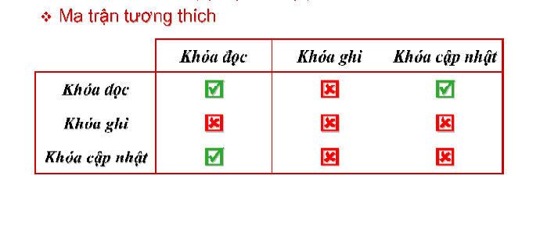

T1 | T2 | T3 | T4 | T1 | T2 | T3 | T4
 |  |  |  | UL-A
r1(A); |  |  |  | R-A
 | w2(A) |  |  |  | WL-A CHỜ
r1(B)
 | R2-B |  |  | RL-B |  |  |  | t1 | t2
 |  |  |  | R-B
 |  | r3(A)
 |  |  |  |  |  | RL-A
 |  |  | r4(B); |  |  | R-A | RL-B
 |  |  |  |  |  |  | R-B | t3 | t4
 |  |  |  |  |  |  | UN-B
 |  |  |  |  |  | WL-B CHỜ

 |  | w3(B); |  | W-A |  |  |  | =>! Đt CÓ CHU TRÌNH, KHÔNG KHẢ TUẦN TỰ XUNG ĐỘT
 |  |  |  | UN-A
 |  |  |  | UN-B
w1(A); |  |  |  |  | WL-A
 | W2-B |  |  |  | W-A
 |  |  |  |  | UL-B
 |  |  |  |  | R-B

 |  |  |  |  | W-B
 |  |  |  |  | UN-B
 |  |  |  |  | UN-A
 |  |  |  |  |  | WL-B
 |  |  |  |  |  | W-B
 |  |  |  |  |  | UN-A
 |  |  |  |  |  | UN-B

d
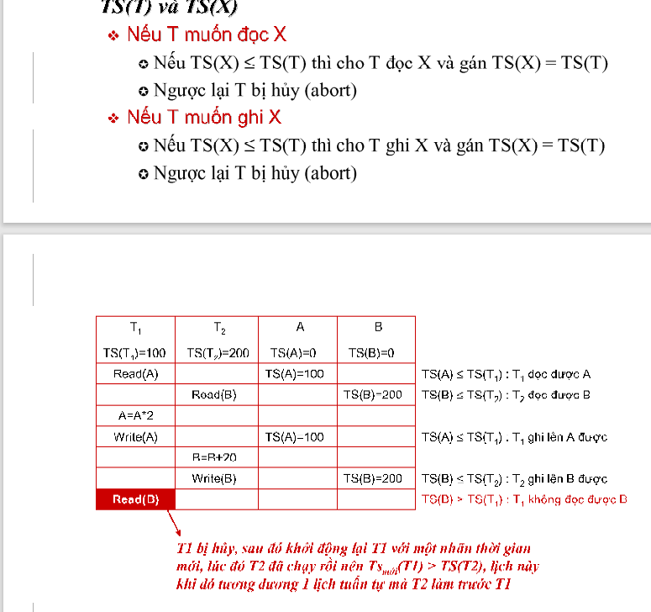

 | T1 | T2 | T3 | T4 | A | B
ts | 100 | 200 | 300 | 400 | 0 | 0
 | r1(A); |  |  |  | 100 |  | TS(A)<=TS(T1): T1 ĐỌC ĐƯỢC A
 |  | w2(A) |  |  | 200 |  | TS(A)<=TS(T2): T2 GHI ĐƯỢC A
 | r1(B) |  |  |  |  | 100 | TS(B)<=TS(T1): T1 ĐỌC ĐƯỢC B
 |  | R2-B |  |  |  | 200 | TS(B)<=TS(T2): T2 ĐỌC ĐƯỢC B
 |  |  | r3(A) |  | 300 |  | TS(A)<=TS(T3): T3 ĐỌC ĐƯỢC A
 |  |  |  | r4(B); |  | 400 | TS(B)<=TS(T4): T4 ĐỌC ĐƯỢC B
 |  |  | w3(B); |  |  |  | TS(B)>TS(T3): T4 KHÔNG GHI ĐƯỢC B, HỦY T3
 | w1(A);
 |  | W2-B

